Handhavingsindex
Versie 31 maart 2026
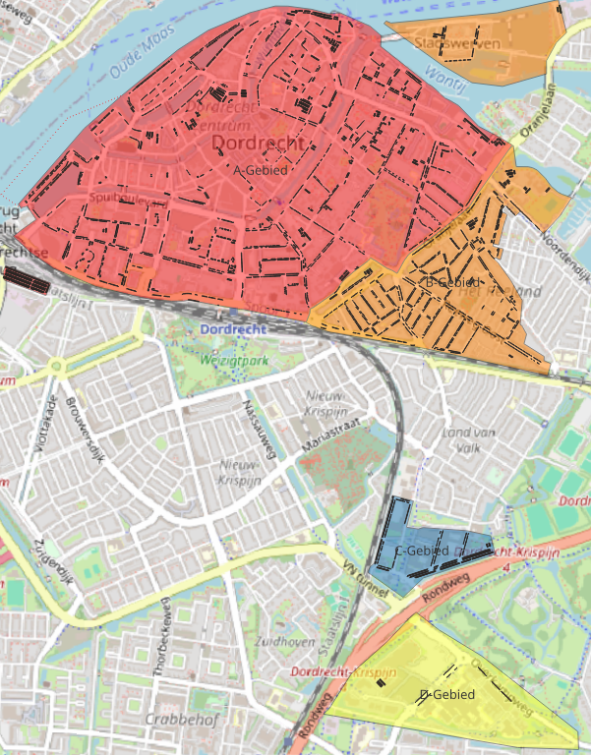
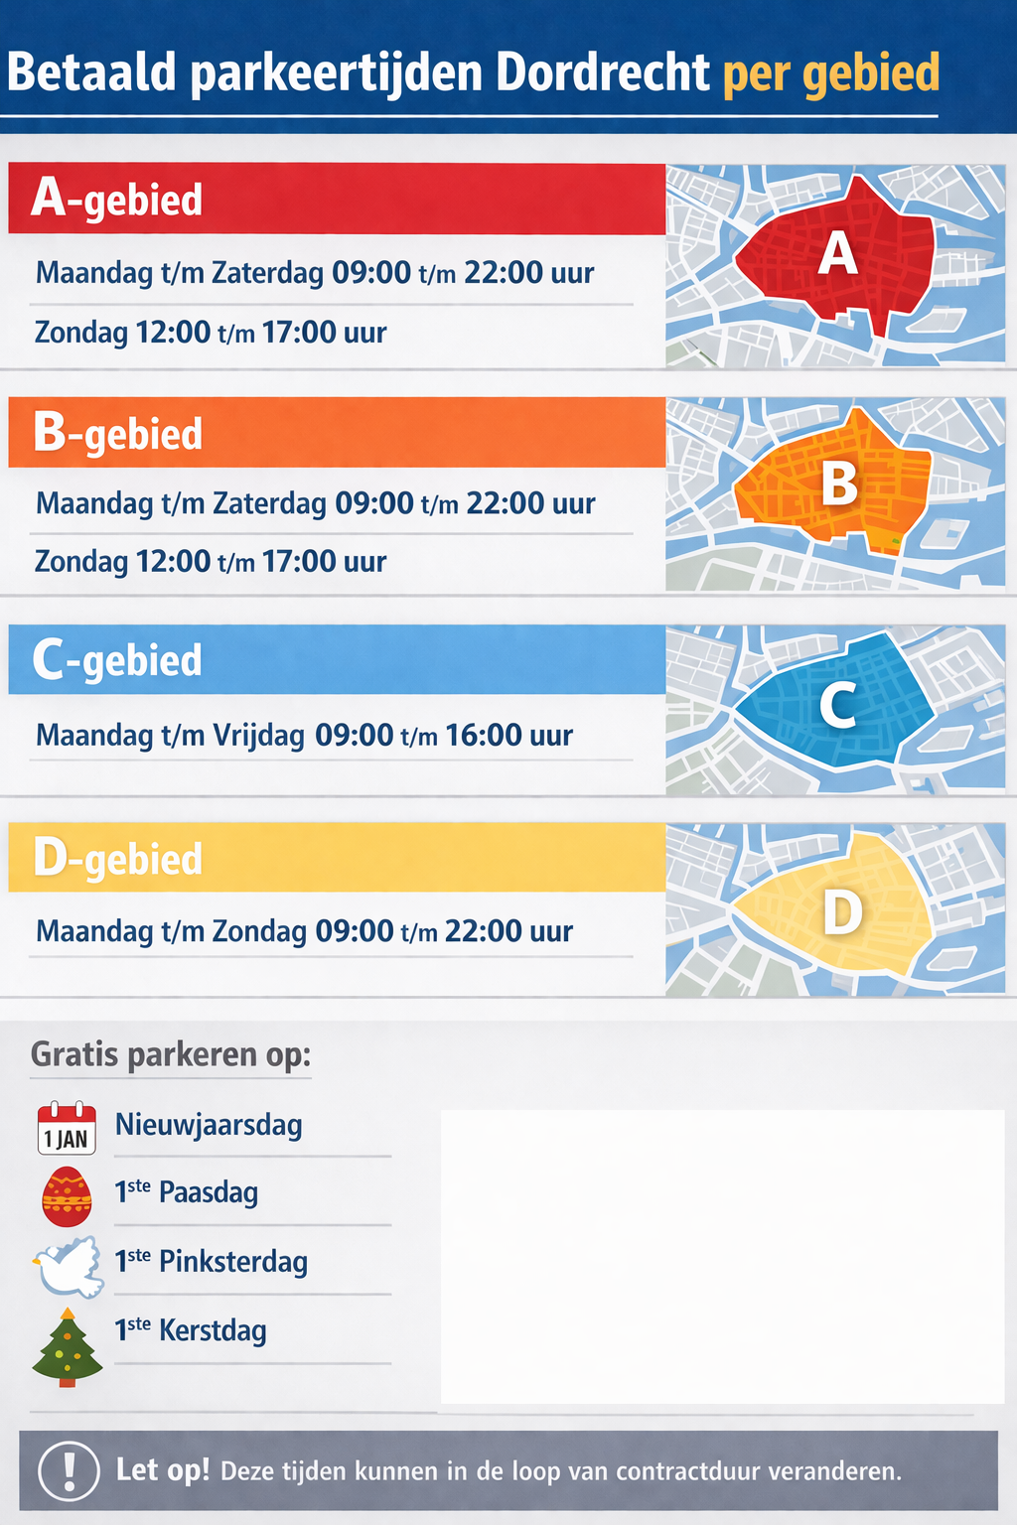

Buurt | Uren | Vakken | Gebied
Buurt: Achterhakkers en Omgeving | 83 | 48 | B-gebied
Buurt: Augustijnenkamp en omgeving | 83 | 67 | A-gebied
Buurt: Beverwijcksplein en omgeving | 83 | 239 | A-gebied
Buurt: Bleijenhoek | 83 | 759 | A-gebied
Buurt: Boogjes | 83 | 39 | A-gebied
Buurt: Burgemeester de Raadtsingel en omgeving | 83 | 200 | A-gebied
Buurt: Centrum | 83 | 88 | A-gebied
Buurt: Geldelozepad en omgeving | 83 | 225 | A-gebied
Buurt: Groenmarkt en omgeving | 83 | 201 | A-gebied
Buurt: Grote Markt en omgeving | 83 | 200 | A-gebied
Buurt: Indische Buurt-Noord | 83 | 527 | B-gebied
Buurt: Indische Buurt-Zuid | 83 | 428 | B-gebied
Buurt: Kalkhaven | 83 | 298 | A-gebied
Buurt: Kasperspad en omgeving | 83 | 333 | A-gebied
Buurt: Kon. Wilhelminastraat en omgeving | 83 | 233 | A-gebied
Buurt: Lijnbaan | 83 | 451 | A-gebied
Buurt: Locatie Karel Lotsyweg | 91 | 103 | D-gebied
Buurt: Lombard en omgeving | 83 | 56 | A-gebied
Buurt: Maria Montessorilaan en omgeving | 35 | 650 | C-gebied
Buurt: Matena's Pad en omgeving | 83 | 283 | A-gebied
Buurt: Merwestein-Noord | 83 | 250 | A-gebied
Buurt: Nieuwe Haven en omgeving | 83 | 329 | A-gebied
Buurt: Park Merwestein en omgeving | 83 | 412 | A-gebied
Buurt: Rozenhof en omgeving | 83 | 250 | A-gebied
Buurt: Staart | 83 | 22 | B-gebied
Buurt: Stadswerven | 83 | 121 | B-gebied
Buurt: Transvaalstraat en omgeving | 83 | 371 | B-gebied
Buurt: Vogelbuurt | 83 | 340 | B-gebied
Buurt: Wantijpark en omgeving | 83 | 119 | B-gebied
Buurt: Weeskinderendijk en Dokweg | 83 | 547 | A-gebied
Buurt: Wijnstraat en omgeving | 83 | 144 | A-gebied
Buurt: Nieuwe wijk 1 | 0 | 0 | D-gebied

Indien er tijdens de uitvoering van de werkzaamheden wordt gewijzigd in het aantal vakken of in de controlefrequentie per parkeervak (aanpassen intensiteit van handhaving) in een type gebied dan verandert de indexwaarde. De ingediende prijs kan dan worden herberekend op basis van de vastgestelde basisindexwaarde (de waarde die bij de aanbesteding in het prijzenformulier is opgenomen) voor zowel de periode maaandag t/m vrijdag en de periodezaterdag & zondag door de volgende formule (nieuwe prijs = (ingediende prijs /vastgestelde basisindexwaarde) * nieuwe indexwaarde).
Type gebied | code | aantal parkeervakken | controlefrequentie per parkeervak per week ma t/m vrij | controlefrequentie per parkeervak per week za & zo | Indexwaarde ma t/m vrij | Indexwaarde za & zo
A-gebied | 1 | 5604 | 7 | 2 | 39228 | 11208
B-gebied | 2 | 1976 | 6 | 2 | 11856 | 3952
C-gebied | 3 | 650 | 6 |  | 3900
D-gebied | 4 | 103 | 1.5 | 1 | 154.5 | 103
Totaal |  | 8333 |  |  | 55139 | 15263

